My results (raw)
Band index | vg (cm/s) | dEPlot (eV) | Gamma0 (1/s) | Gamma1 (1/s) | sigma0 (cm^2) | sigma1 (cm^2) | Cell volume (a.u.^3) | 7.07E+04
1025 | 1.19E+07 | 0 | 1.26E+08 | 3.43E+09 | 1.11E-19 | 3.02E-18 | Cell volume (cm^3) | 1.05E-20
1026 | 1.19E+07 | 0.03762 | 1.35E+10 | 1.11E+09 | 1.19E-17 | 9.75E-19 | BohrTocm | 5.291772109E-09
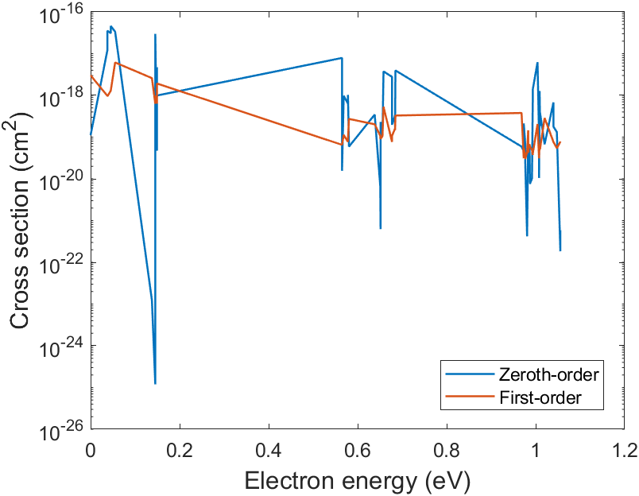
1027 | 1.19E+07 | 0.03762 | 4.02E+10 | 1.08E+09 | 3.54E-17 | 9.47E-19
1028 | 1.20E+07 | 0.04537 | 3.55E+10 | 1.49E+09 | 3.09E-17 | 1.30E-18
1029 | 1.20E+07 | 0.04537 | 5.27E+10 | 1.52E+09 | 4.59E-17 | 1.32E-18
1030 | 1.20E+07 | 0.05509 | 3.85E+10 | 7.08E+09 | 3.35E-17 | 6.16E-18
1031 | 2.33E+07 | 0.13777 | 2.75E+04 | 5.78E+09 | 1.23E-23 | 2.59E-18
1032 | 2.33E+07 | 0.14533 | 2.66E+02 | 1.40E+09 | 1.19E-25 | 6.30E-19
1033 | 2.33E+07 | 0.14533 | 6.64E+10 | 2.20E+09 | 2.98E-17 | 9.86E-19
1034 | 2.34E+07 | 0.14909 | 1.05E+08 | 1.42E+09 | 4.71E-20 | 6.35E-19
1035 | 2.34E+07 | 0.1491 | 1.06E+10 | 1.97E+09 | 4.73E-18 | 8.82E-19
1036 | 2.34E+07 | 0.1491 | 2.22E+09 | 4.31E+09 | 9.93E-19 | 1.93E-18
1037 | 3.93E+07 | 0.56491 | 2.96E+10 | 2.45E+08 | 7.90E-18 | 6.54E-20
1038 | 3.93E+07 | 0.56491 | 5.85E+07 | 2.45E+08 | 1.56E-20 | 6.55E-20
1039 | 3.93E+07 | 0.56863 | 3.66E+09 | 4.23E+08 | 9.76E-19 | 1.13E-19
1040 | 3.93E+07 | 0.57819 | 2.39E+09 | 2.90E+08 | 6.36E-19 | 7.72E-20
1041 | 3.93E+07 | 0.57819 | 3.85E+09 | 3.28E+08 | 1.03E-18 | 8.74E-20
1042 | 3.93E+07 | 0.58049 | 2.23E+08 | 1.02E+09 | 5.93E-20 | 2.73E-19
1043 | 3.51E+07 | 0.63831 | 1.16E+09 | 6.82E+08 | 3.46E-19 | 2.03E-19
1044 | 3.51E+07 | 0.6508 | 2.23E+07 | 3.63E+08 | 6.64E-21 | 1.08E-19
1045 | 3.51E+07 | 0.6508 | 2.38E+07 | 3.08E+08 | 7.08E-21 | 9.18E-20
1046 | 3.51E+07 | 0.6515 | 2.09E+06 | 3.19E+08 | 6.23E-22 | 9.52E-20
1047 | 3.51E+07 | 0.6515 | 7.75E+08 | 3.03E+08 | 2.31E-19 | 9.06E-20
1048 | 3.51E+07 | 0.6558 | 3.75E+08 | 3.54E+08 | 1.12E-19 | 1.06E-19
1049 | 3.51E+07 | 0.6581 | 1.26E+10 | 1.79E+09 | 3.75E-18 | 5.34E-19
1050 | 3.51E+07 | 0.67733 | 9.32E+09 | 2.57E+08 | 2.78E-18 | 7.68E-20
1051 | 3.50E+07 | 0.67733 | 6.62E+08 | 3.61E+08 | 1.98E-19 | 1.08E-19
1052 | 3.50E+07 | 0.68407 | 1.09E+09 | 5.36E+08 | 3.26E-19 | 1.60E-19
1053 | 3.50E+07 | 0.68407 | 5.49E+08 | 4.94E+08 | 1.64E-19 | 1.48E-19
1054 | 3.50E+07 | 0.68487 | 1.32E+10 | 1.10E+09 | 3.96E-18 | 3.29E-19
1055 | 0.00E+00 | 0.94119 | 9.21E+09 | 6.21E+08 | #DIV/0! | #DIV/0!
1056 | 0.00E+00 | 0.9481 | 4.99E+07 | 2.65E+08 | #DIV/0! | #DIV/0!
1057 | 0.00E+00 | 0.9481 | 4.56E+06 | 2.64E+08 | #DIV/0! | #DIV/0!
1058 | 0.00E+00 | 0.96216 | 1.50E+06 | 2.90E+09 | #DIV/0! | #DIV/0!
1059 | 4.65E+07 | 0.9683 | 2.63E+08 | 1.68E+09 | 5.93E-20 | 3.79E-19
1060 | 4.65E+07 | 0.97313 | 2.04E+08 | 1.38E+08 | 4.61E-20 | 3.12E-20
1061 | 4.65E+07 | 0.97313 | 9.47E+08 | 2.44E+08 | 2.13E-19 | 5.50E-20
1062 | 4.65E+07 | 0.97659 | 3.06E+08 | 1.59E+08 | 6.90E-20 | 3.58E-20
1063 | 4.65E+07 | 0.97659 | 1.07E+08 | 1.33E+08 | 2.41E-20 | 2.99E-20
1064 | 4.65E+07 | 0.98076 | 1.86E+06 | 1.98E+08 | 4.19E-22 | 4.46E-20
1065 | 4.65E+07 | 0.98076 | 2.28E+06 | 1.76E+08 | 5.13E-22 | 3.97E-20
1066 | 4.65E+07 | 0.98316 | 4.07E+08 | 6.47E+08 | 9.17E-20 | 1.46E-19
1067 | 4.65E+07 | 0.98316 | 1.00E+08 | 2.29E+08 | 2.26E-20 | 5.16E-20
1068 | 4.65E+07 | 0.98324 | 9.26E+07 | 2.72E+08 | 2.09E-20 | 6.13E-20
1069 | 4.65E+07 | 0.98379 | 1.89E+08 | 1.89E+08 | 4.25E-20 | 4.26E-20
1070 | 4.65E+07 | 0.98413 | 2.00E+08 | 2.99E+08 | 4.51E-20 | 6.73E-20
1071 | 4.66E+07 | 0.98413 | 1.16E+08 | 2.69E+08 | 2.60E-20 | 6.05E-20
1072 | 4.66E+07 | 0.98625 | 2.71E+08 | 3.00E+08 | 6.08E-20 | 6.75E-20
1073 | 4.66E+07 | 0.98721 | 3.37E+07 | 2.59E+08 | 7.57E-21 | 5.82E-20
1074 | 4.66E+07 | 0.99172 | 4.59E+07 | 2.21E+08 | 1.03E-20 | 4.97E-20
1075 | 4.66E+07 | 0.99354 | 4.13E+09 | 1.66E+08 | 9.29E-19 | 3.73E-20
1076 | 4.66E+07 | 0.99354 | 6.23E+09 | 1.81E+08 | 1.40E-18 | 4.07E-20
1077 | 4.66E+07 | 1.00417 | 2.78E+10 | 9.15E+08 | 6.24E-18 | 2.06E-19
1078 | 4.66E+07 | 1.00758 | 4.50E+08 | 1.38E+08 | 1.01E-19 | 3.10E-20
1079 | 4.66E+07 | 1.00758 | 4.69E+07 | 1.56E+08 | 1.05E-20 | 3.51E-20
1080 | 4.66E+07 | 1.00888 | 5.66E+09 | 2.93E+08 | 1.27E-18 | 6.58E-20
1081 | 4.66E+07 | 1.00981 | 8.19E+08 | 2.25E+08 | 1.84E-19 | 5.06E-20
1082 | 4.66E+07 | 1.00981 | 1.70E+09 | 2.36E+08 | 3.82E-19 | 5.31E-20
1083 | 6.41E+07 | 1.02008 | 4.12E+08 | 1.75E+09 | 6.74E-20 | 2.87E-19
1084 | 6.41E+07 | 1.03986 | 4.15E+09 | 4.70E+08 | 6.79E-19 | 7.69E-20
1085 | 6.41E+07 | 1.03986 | 1.09E+09 | 4.70E+08 | 1.78E-19 | 7.68E-20
1086 | 6.40E+07 | 1.04759 | 8.08E+08 | 3.31E+08 | 1.32E-19 | 5.42E-20
1087 | 6.40E+07 | 1.05546 | 1.13E+06 | 4.75E+08 | 1.84E-22 | 7.78E-20
1088 | 6.40E+07 | 1.05546 | 3.59E+06 | 4.65E+08 | 5.88E-22 | 7.61E-20

Guanzhi (raw)
Band index | vg (cm/s) | dEPlot (eV) | Gamma1 (1/s) | sigma1 (cm^2) | Cell volume (a.u.^3) | 7.07E+04
1025 | 1.19E+07 | 0 | 3.56E-17 | 3.00E-17 | Cell volume (cm^3) | 1.05E-20
1026 | 1.19E+07 | 0.03762 | 3.54E-17 | 2.98E-17 | BohrTocm | 5.291772109E-09
1027 | 1.19E+07 | 0.03762 | 7.80E-17 | 6.57E-17
1028 | 1.20E+07 | 0.04537 | 5.15E-17 | 4.29E-17 | GuanzhiConvert | 1.0453820421E-27
1029 | 1.20E+07 | 0.04537 | 5.32E-17 | 4.43E-17
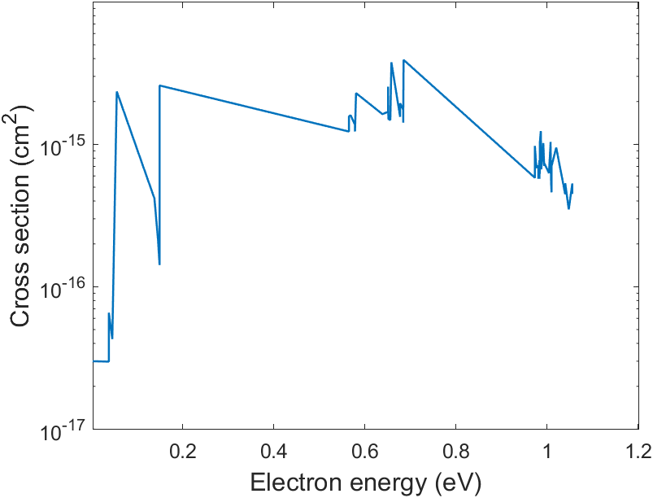
1030 | 1.20E+07 | 0.05509 | 2.82E-15 | 2.35E-15
1031 | 2.33E+07 | 0.13777 | 9.72E-16 | 4.17E-16
1032 | 2.33E+07 | 0.14533 | 5.12E-16 | 2.20E-16
1033 | 2.33E+07 | 0.14533 | 5.19E-16 | 2.23E-16
1034 | 2.34E+07 | 0.14909 | 3.32E-16 | 1.42E-16
1035 | 2.34E+07 | 0.1491 | 4.08E-16 | 1.74E-16
1036 | 2.34E+07 | 0.1491 | 6.05E-15 | 2.59E-15
1037 | 3.93E+07 | 0.56491 | 4.81E-15 | 1.23E-15
1038 | 3.93E+07 | 0.56491 | 6.17E-15 | 1.57E-15
1039 | 3.93E+07 | 0.56863 | 6.29E-15 | 1.60E-15
1040 | 3.93E+07 | 0.57819 | 5.37E-15 | 1.37E-15
1041 | 3.93E+07 | 0.57819 | 4.84E-15 | 1.23E-15
1042 | 3.93E+07 | 0.58049 | 8.98E-15 | 2.29E-15
1043 | 3.51E+07 | 0.63831 | 5.70E-15 | 1.63E-15
1044 | 3.51E+07 | 0.6508 | 5.93E-15 | 1.69E-15
1045 | 3.51E+07 | 0.6508 | 8.89E-15 | 2.54E-15
1046 | 3.51E+07 | 0.6515 | 5.44E-15 | 1.55E-15
1047 | 3.51E+07 | 0.6515 | 5.28E-15 | 1.51E-15
1048 | 3.51E+07 | 0.6558 | 5.19E-15 | 1.48E-15
1049 | 3.51E+07 | 0.6581 | 1.32E-14 | 3.77E-15
1050 | 3.51E+07 | 0.67733 | 5.45E-15 | 1.56E-15
1051 | 3.50E+07 | 0.67733 | 6.77E-15 | 1.94E-15
1052 | 3.50E+07 | 0.68407 | 6.13E-15 | 1.75E-15
1053 | 3.50E+07 | 0.68407 | 4.95E-15 | 1.42E-15
1054 | 3.50E+07 | 0.68487 | 1.37E-14 | 3.92E-15
1055 | 0.00E+00 | 0.94119 | 4.39E-15 | #DIV/0!
1056 | 0.00E+00 | 0.9481 | 6.32E-15 | #DIV/0!
1057 | 0.00E+00 | 0.9481 | 3.46E-15 | #DIV/0!
1058 | 0.00E+00 | 0.96216 | 7.72E-15 | #DIV/0!
1059 | 4.65E+07 | 0.9683 | 2.79E-15 | 6.02E-16
1060 | 4.65E+07 | 0.97313 | 2.70E-15 | 5.82E-16
1061 | 4.65E+07 | 0.97313 | 4.52E-15 | 9.75E-16
1062 | 4.65E+07 | 0.97659 | 3.15E-15 | 6.79E-16
1063 | 4.65E+07 | 0.97659 | 3.28E-15 | 7.07E-16
1064 | 4.65E+07 | 0.98076 | 3.24E-15 | 6.98E-16
1065 | 4.65E+07 | 0.98076 | 2.66E-15 | 5.73E-16
1066 | 4.65E+07 | 0.98316 | 3.58E-15 | 7.72E-16
1067 | 4.65E+07 | 0.98316 | 2.66E-15 | 5.73E-16
1068 | 4.65E+07 | 0.98324 | 2.90E-15 | 6.25E-16
1069 | 4.65E+07 | 0.98379 | 2.85E-15 | 6.14E-16
1070 | 4.65E+07 | 0.98413 | 3.62E-15 | 7.80E-16
1071 | 4.66E+07 | 0.98413 | 4.74E-15 | 1.02E-15
1072 | 4.66E+07 | 0.98625 | 5.75E-15 | 1.24E-15
1073 | 4.66E+07 | 0.98721 | 3.10E-15 | 6.67E-16
1074 | 4.66E+07 | 0.99172 | 4.73E-15 | 1.02E-15
1075 | 4.66E+07 | 0.99354 | 3.28E-15 | 7.05E-16
1076 | 4.66E+07 | 0.99354 | 3.44E-15 | 7.40E-16
1077 | 4.66E+07 | 1.00417 | 2.92E-15 | 6.28E-16
1078 | 4.66E+07 | 1.00758 | 4.66E-15 | 1.00E-15
1079 | 4.66E+07 | 1.00758 | 4.82E-15 | 1.04E-15
1080 | 4.66E+07 | 1.00888 | 2.50E-15 | 5.38E-16
1081 | 4.66E+07 | 1.00981 | 2.14E-15 | 4.60E-16
1082 | 4.66E+07 | 1.00981 | 3.26E-15 | 7.01E-16
1083 | 6.41E+07 | 1.02008 | 6.06E-15 | 9.48E-16
1084 | 6.41E+07 | 1.03986 | 2.85E-15 | 4.46E-16
1085 | 6.41E+07 | 1.03986 | 3.41E-15 | 5.33E-16
1086 | 6.40E+07 | 1.04759 | 2.23E-15 | 3.49E-16
1087 | 6.40E+07 | 1.05546 | 3.39E-15 | 5.31E-16
1088 | 6.40E+07 | 1.05546 | 2.87E-15 | 4.49E-16

